상품제안서
거울핑거톡 스마트톡 굿즈제작 // 인쇄가능 | 상품코드: F30406

 |  |  |  |  |  |  | 02-412-0044 | www.easy1.co.kr
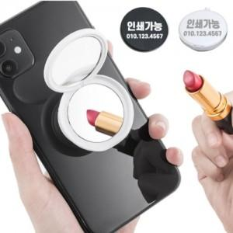

【상세/제작정보】

【인쇄/포장옵션】 | 풀칼라 / OPP(비닐)

【공급단가】 | 수량 | 300~ | 500~ | 1,000~ | 3,000~ | 5,000~
*VAT별도 | 단가 | 1,120원 | 1,080원 | 1,040원 | 1,000원 | 960원

【상품 URL】 | http://www.easy1.co.kr/src/goods_detail.php?gdno=30406

